界面&功能
界面相关 |  |  |  |  | 功能规则

 | 功能入口
 | 主界面点击按钮打开。
 | 角色界面

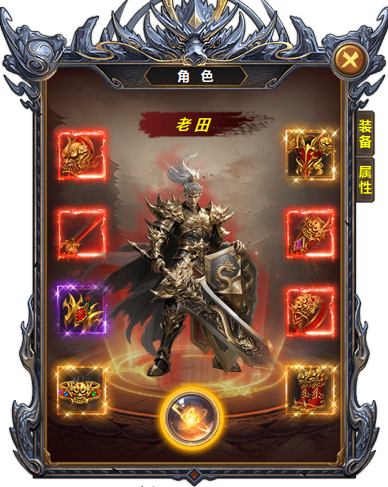
1
 |  | 1 | 角色界面
 |  |  | ▶ | 不同于其它功能的界面 | 1 | 角色界面
 |  |  | ▶ | 一级页签及选中状态 |  | ▶ | 主界面点击【角色】图标打开。
3
2
 |  | 2 | 角色名称底 |  |  | ▶ | 点击角色头像打开
 |  | 3 | 装备位置 |  | 2 | 显示角色名称
 |  | 4 | 背景图 |  | 3 | 装备位置
 |  | 5 | 模型 |  |  | ▶ | 装备共有八件。从上到下展示，不分左右手。
4
 |  | 6 | 按钮（文字程序添加） |  | 4 | 背景原画
 |  |  |  |  | 5 | 显示角色模型和武器模型。
5
 |  |  |  |  | 6 | 武装切换按钮
 |  |  |  |  |  | ▶ | 美术需求只是一个按钮，程序根据功能名称放上文字。

6

 | 属性界面

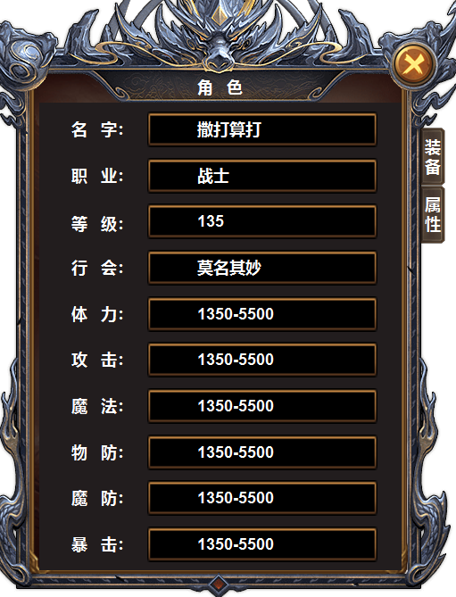
 |  |  |  |  | 1 | 基础信息
 |  | 1 | 文字显示框体 |  |  | ▶ | 显示角色攻击力，等级，职业，公会。
 |  |  |  |  |  | ▶ | 显示角色所有属性，当列表条数多时，有下拉箭头指示。
1

参考图

参考图

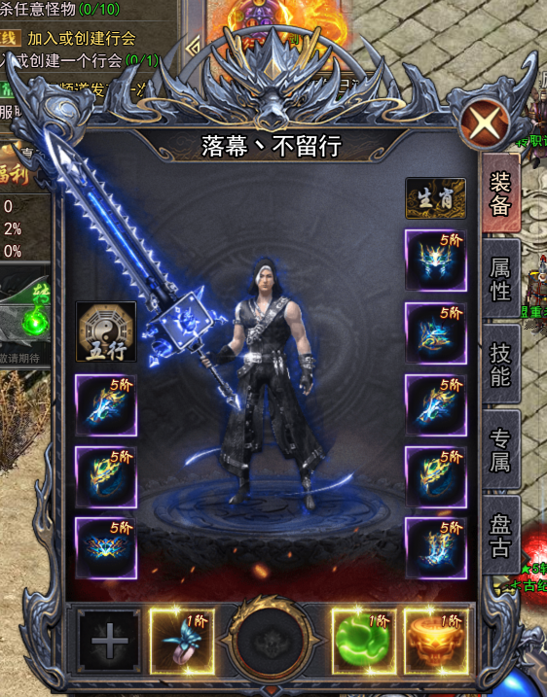
 | XXXXXXXX界面
 | //当前系统功能设计思路参考（包括游戏）

